1-2集團紀事
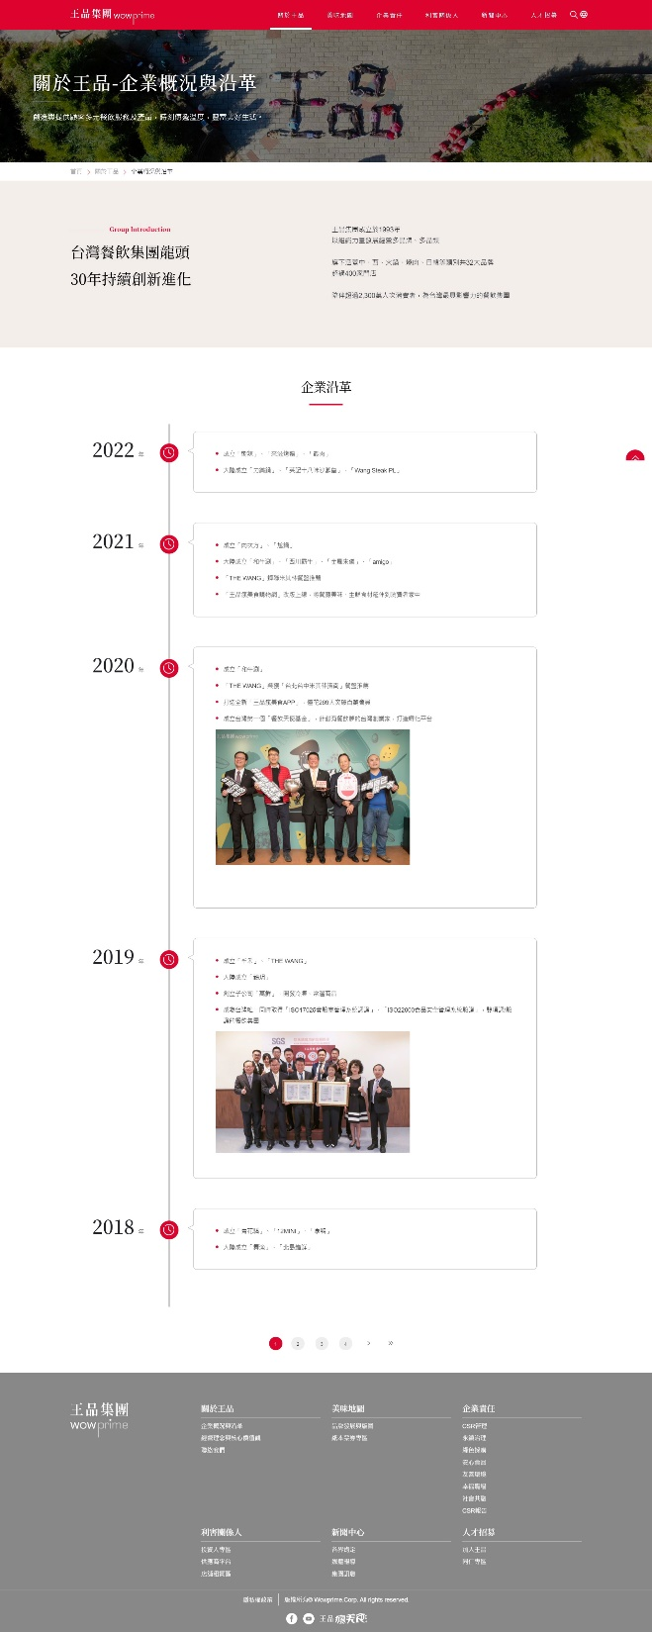
位置 | 標題 | 內文
首頁大圖區塊 | 集團紀事 Enterprise history
內容 | 2023 | 05/15 餐飲事業 | 香臨食品南部分公司正式成立
 |  | 04/20 飲用水事業 | 森淋泉生技飲用水設備全面化升級、熱銷水產品新裝登場
 |  | 04/01 飲用水事業 | 水泉水生技公司正式成立，全省經銷服務啟動
 | 2022 | 10/17 集團總部 | 鼎泰勝集團總部喬遷，進駐群光大樓
 |  | 餐飲事業 | 少小白榮獲「2021 第十一屆亞太優質餐飲連鎖品牌獎」
 |  | 裝修工程事業 | 家荷工程 正式成立
 | 2021 | 飲用水事業 | 森淋泉生技加入，飲用水全省通路上架
 |  | 餐飲事業 | 創立迷港家叉燒舖品牌
 |  | 餐飲事業 | 少小白榮獲「2020手搖飲優質業者」
 | 2020 | 餐飲事業 | 少小白榮獲「台灣服務業創新獎」
 |  | 餐飲事業 | 創立太ONE牛肉麵
 |  | 影視事業 | 福汎國際正式成立
 | 2018 | 餐飲事業 | 創立少小白品牌
 | 2013 | 餐飲事業 | 創立 逗漾 品牌
 | 2010 | 餐飲事業 | 國際品牌產品OEM
 | 2008 | 餐飲事業 | 設立 中央廚房
 | 2008 | 餐飲事業 | 創立中華一餅品牌
 | 2003 | 餐飲事業 | 成立潤品屋進駐店面
 | 1987 | 餐飲事業 | 自營潤餅攤 品牌草創初期

2最新消息
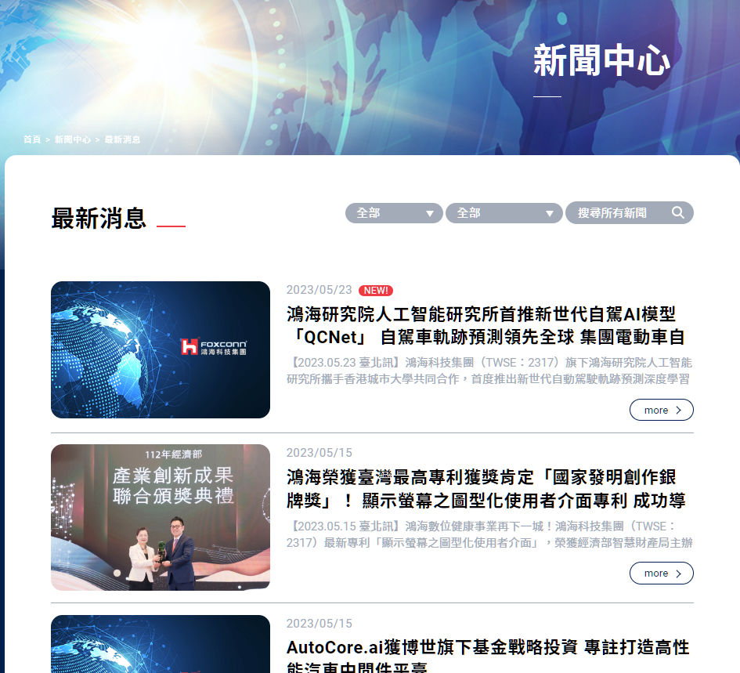
位置 | 標題 | 內文
首頁大圖區塊 | 最新消息 News
內容列表 | 2023/05/15 餐飲事業 | 香臨食品南部分公司正式成立 | 鼎泰勝集團旗下香臨食品，正式成立南部分公司，專營水酒事業營運與門市銷售。新南部分公司坐落於高雄，地點選擇鄰近高雄巨蛋捷運站，提供熱情的南台灣鄉親好友們有別於餐飲服務外酒水業務。 飲酒過量，有害健康飲酒過量，有害健康。
 | 2023/04/20 飲用水事業 | 森淋泉生技飲用水設備全面化升級、熱銷水產品新裝登場 | 鼎泰勝集團旗下森淋泉生技為提升2023年度生產量目標，今年特購全新機台進行汰舊換新作業，全新飲用水設備預期將提高生產品質，同時提高供作業產能，將產能發揮到最大！此外熱銷瓶裝水產品，也在本月份新登場。
 | 2022/10/17 集團總部 | 鼎泰勝集團總部喬遷，進駐群光大樓 | 鼎泰勝集團旗總部團隊擴編，同時因應未來市場的擴充需求，於本2022年10月7日正式進駐群光大樓。總部辦公室全面整合各事業體的後勤團隊，將集團部門團隊整合，讓夥伴們更能團結一致，創造總部團隊價值！

